상품제안서
비즈 고속무선충전기 3in1 | 상품코드: S42998

 |  |  |  |  |  |  | 02-713-8555 | www.synergygift.co.kr
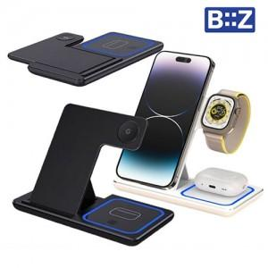

【상세/제작정보】

【인쇄/포장옵션】 | 레이저 / 포장지포장

【공급단가】 | 수량 | 30~ | 50~ | 100~ | 500~ | 1,000~
*VAT별도 | 갤럭시-블랙 | 11,700원 | 11,400원 | 11,000원 | 10,400원 | 10,200원
 | 애플-화이트 | 11,700원 | 11,400원 | 11,000원 | 10,400원 | 10,200원

【상품 URL】 | https://www.synergygift.co.kr:443/src/goods_detail.php?gdno=42998

